Feuil1
Règle de base d’une DMZ :
• Traffic du réseau externe vers la DMZ autorisé ; wan-->dmz ( NAT-porforwarding)
• Traffic du réseau externe vers le réseau interne interdit ; wan -X-> Lan (NAT)
• Traffic du réseau interne vers la DMZ autorisé ; lan -->dmz (ACL-101)
• Traffic du réseau interne vers le réseau externe autorisé ; Lan-->Wan (NAT- surchargée)
• Traffic de la DMZ vers le réseau interne interdit ; dmz -x-> lan (ACL)
• Traffic de la DMZ vers le réseau externe refusé ; dmz -x->wan ((ACL)

 |  |  |  |  |  |  | 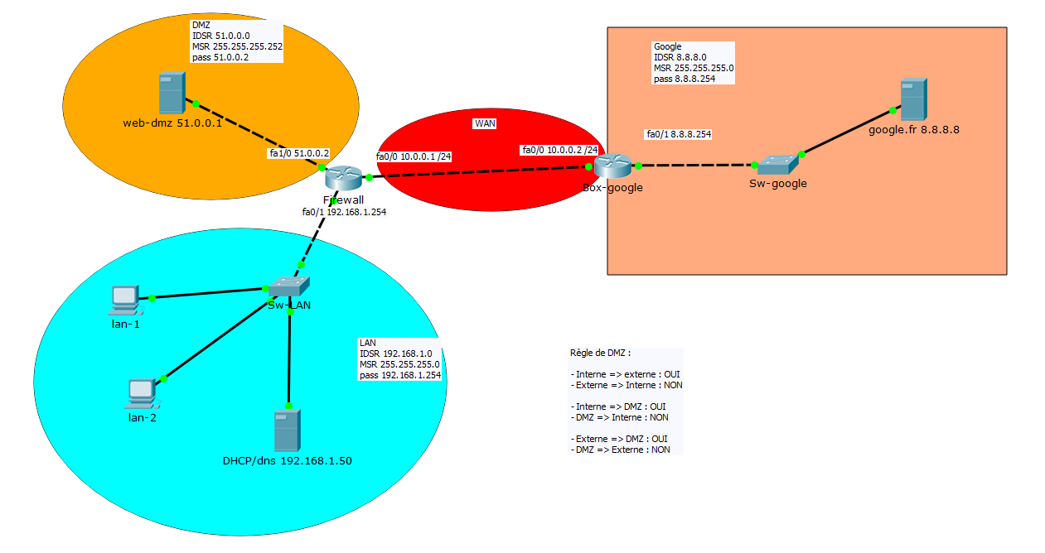

 |  |  |  |  |  |  |  |  |  |  | ACL | NAT-PAT
interfaces | acl ext | sens | LAN |  |  |  |  |  |  |  |  |  | Firewall | définir les interfaces
fa 0/1 | 100 | IN |  |  |  |  |  |  |  |  |  |  | 1 | interfaces | IP int | sens =cisco | Commentaire
 |  |  | ACE | Autorisation | Protocole de transport | Source | Port | Destination | Port | Commentaire |  |  |  | fa0/0 | 10.0.0.1 | outside
 |  |  |  | Deny | TCP | 192.168.1.50 | gt 1024 | any | eq 80 | Refus DHCP/DNS vers l'exterieur HTTP |  |  |  | fa0/1 | 192.168.1.254 | inside
 |  |  |  | Deny | TCP | 192.168.1.50 | gt 1024 | any | eq 443 | Refus DHCP/DNS vers l'exterieur HTTPS |  |  |  | fa1/0 | 51.0.0.2 | inside
 |  |  |  | Permit | TCP | 192.168.1.0 0.0.0.255 | gt 1024 | any | eq 80 | LAN vers everywhere en HTTP
 |  |  |  | Permit | TCP | 192.168.1.0 0.0.0.255 | gt 1024 | any | eq 443 | LAN vers everywhere en HTTPS |  |  |  | route
 |  |  |  |  |  |  |  |  |  |  |  |  | 2 | IDSR | MSR | PASSERELLE |  | Commentaire
 |  |  |  |  |  |  |  |  |  |  |  |  |  | 0.0.0.0 | 0.0.0.0 | 10.0.0.2

 |  |  |  |  |  |  |  |  |  |  |  |  | 3 | le reseau a natté = reseau privé
interfaces | acl ext | sens | WAN |  |  |  |  |  |  |  |  |  |  | Access-list listeNAT
FA0/0 | 110 | IN |  |  |  |  |  |  |  |  |  |  |  | ACE | autorisation | IDSR | wld | Commentaire
 |  |  | ACE | Autorisation | Protocole de transport | Source | Port | Destination | Port | Commentaire |  |  |  |  | permit | 192.168.1.0 | 0.0.0.255
 |  |  |  | Permit | TCP | any | gt 1024 | host 10.0.0.1 | eq 80 | Requete WAN vers DMZ HTTP
 |  |  |  | Permit | TCP | any | gt 1024 | host 10.0.0.1 | eq 443 | Requete WAN vers DMZ HTTPS
 |  |  |  | Permit | TCP | any | eq 80 | host 10.0.0.1 | gt 1024 | Reponse WAN vers LAN HTTP
 |  |  |  | Permit | TCP | any | eq 443 | host 10.0.0.1 | gt 1024 | Reponse WAN vers LAN HTTPS

 |  |  |  |  |  |  |  |  |  |  |  |  | 4 | Table de Nat
 |  |  |  |  |  |  |  |  |  |  |  |  |  | local inside |  | Port | global inside |  | Port | Commentaire
 |  |  |  |  |  |  |  |  |  |  |  |  |  | listeNAT |  | >1024 | 10.0.0.1 |  | >1024
 |  |  |  |  |  |  |  |  |  |  |  |  |  | 51.0.0.1 |  | 80 | 10.0.0.1 |  | 80
 |  |  |  |  |  |  |  |  |  |  |  |  |  | 51.0.0.1 |  | 443 | 10.0.0.1 |  | 443

interfaces | acl ext | sens | DMZ
FA1/0 | 120 | IN
 |  |  | ACE | Autorisation | Protocole de transport | Source | Port | Destination | Port | Commentaire
 |  |  |  | Permit | TCP | 51.0.0.1 | eq 80 | any | gt 1024 | Reponse DMZ ver everywhere HTTP
 |  |  |  | Permit | TCP | 51.0.0.1 | eq 443 | any | gt 1024 | Reponse DMZ ver everywhere HTTPS

